Appendix 1
This supplementary file is the part of- Tayyebi et al., Adv. J Social Sci.; Vol. 7, Issue 1, pp: 96-108, 2020 https://doi.org/10.21467/ajss.7.1.96-108
Appendix 1: Building images and their assigned attributes, set 1 on the left side, set 2 on the right side
Set 1 | Sample number | Symmetry |  |  | Rhythm |  | Pattern |  | Stress |  | Complexity |  |  | Set 2 | Sample number | Symmetry |  |  | Rhythm |  | Pattern |  | Stress |  | Complexity
 |  | Symmetrical | Partially-symmeterical | Asymmetrical | Rhythmic | Partially Rhythmic | Regular Pattern | Irregular Pattern | Horizontal | Vertical | Simple | Moderately Complex | Complex |  |  | Symmetrical | Partially-symmeterical | Asymmetrical | Rhythmic | Partially Rhythmic | Regular Pattern | Irregular Pattern | Horizontal | Vertical | Simple | Moderately Complex | Complex
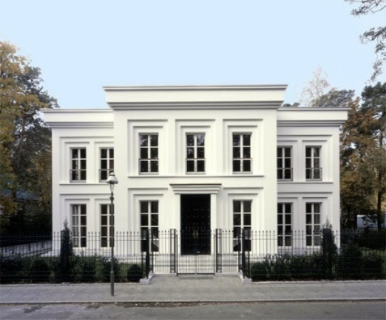 | A1 | ü |  |  |  |  |  |  |  |  | ü |  |  | 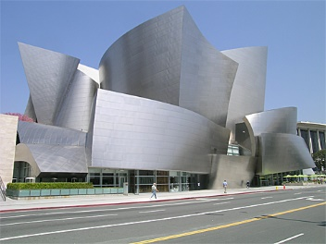 | B1 |  |  |  |  |  |  |  |  |  |  |  | ü
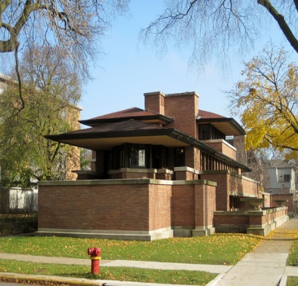 | A2 |  |  |  |  |  |  |  | ü |  |  |  | ü | 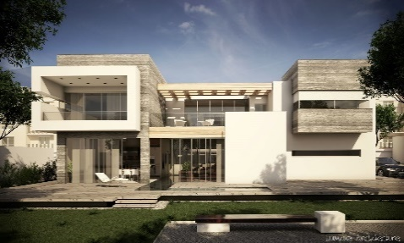 | B2 |  |  | ü |  |  |  |  |  |  |  |  | ü
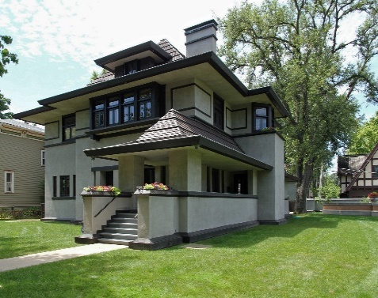 | A3 |  | ü |  |  |  |  |  |  |  |  | ü |  | 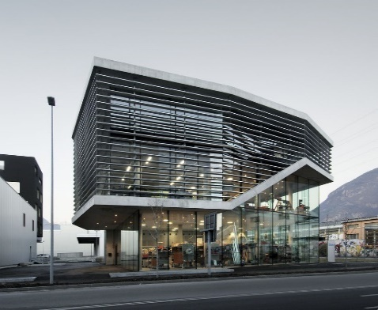 | B3 |  |  | ü |  |  |  |  | ü |  |  | ü
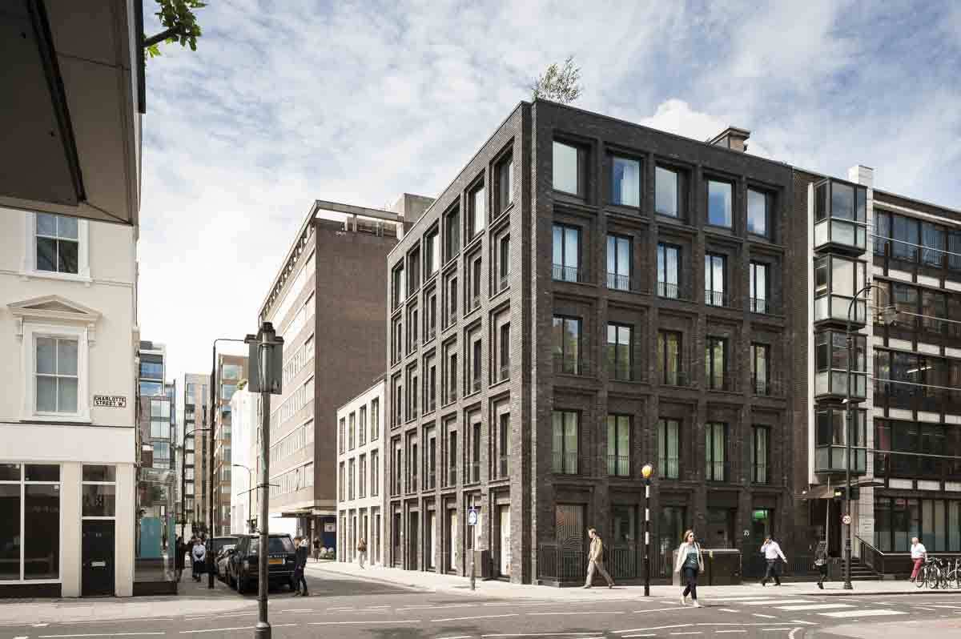 | A4 | ü |  |  |  |  |  |  |  |  | ü |  |  | 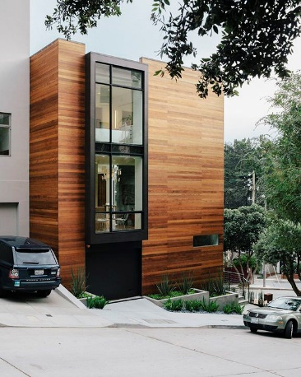 | B4 |  |  | ü |  |  |  |  |  |  | ü
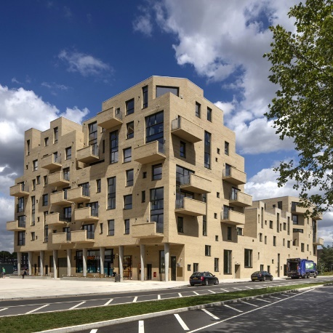 | A5 |  |  |  |  |  |  | ü |  |  |  |  |  | 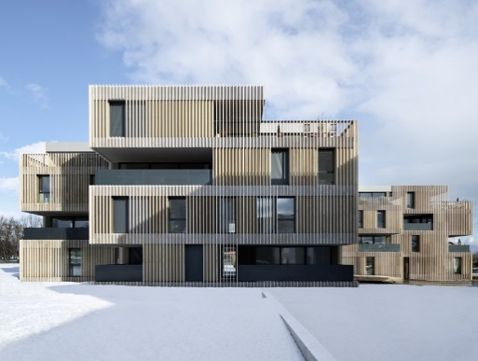 | B5 |  |  |  |  | ü |  |  | ü |  |  | ü
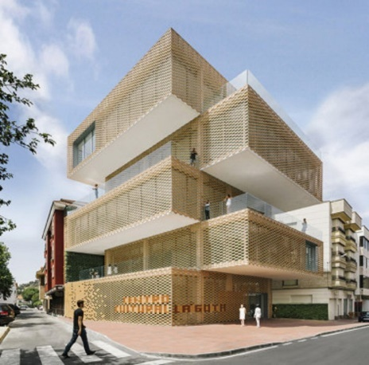 | A6 |  |  |  | ü |  |  |  | ü |  | ü |  |  | 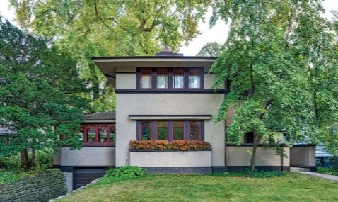 | B6 | ü |  |  |  |  |  |  | ü |  |  | ü
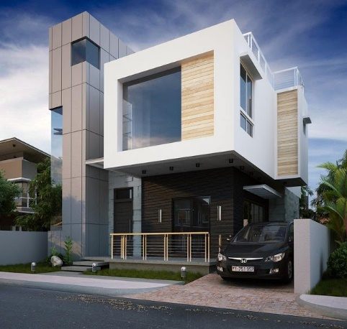 | A7 |  |  | ü |  |  |  |  |  |  |  |  | ü |  | B7 |  |  |  |  |  |  |  | ü |  |  | ü
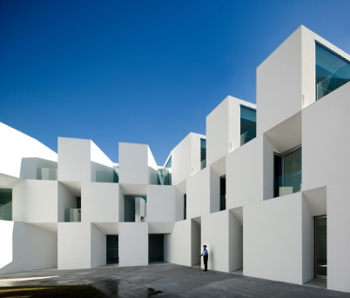 | A8 |  | ü |  |  |  | ü |  |  |  | ü |  |  | 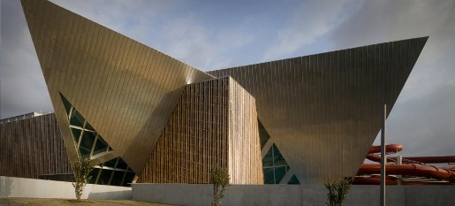 | B8 |  | ü
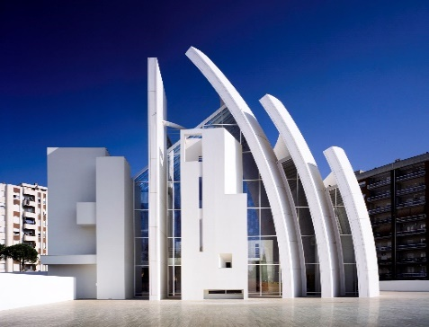 | A9 |  |  |  | ü |  |  |  |  | ü |  | ü |  | 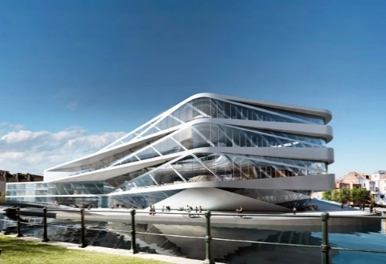 | B9 |  |  |  |  | ü |  |  | ü |  |  | ü
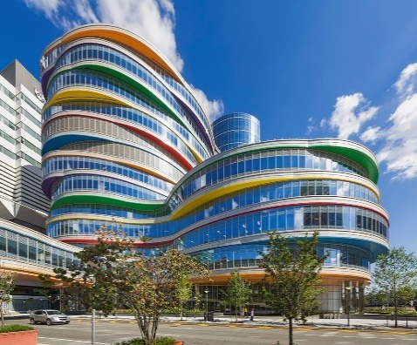 | A10 |  |  |  |  | ü |  |  |  |  |  |  |  | 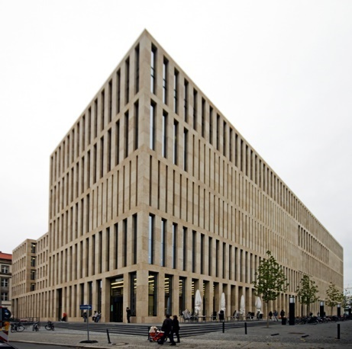 | B10 |  | ü |  |  |  | ü |  |  |  |  | ü
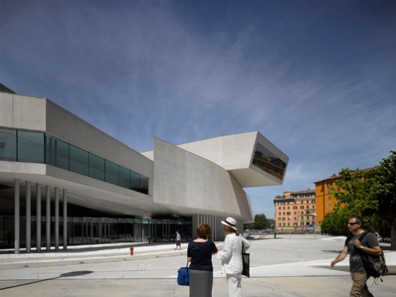 | A11 |  |  | ü |  |  |  |  | ü |  | ü |  |  | 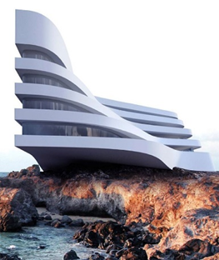 | B11 |  | ü |  | ü |  |  |  |  |  | ü
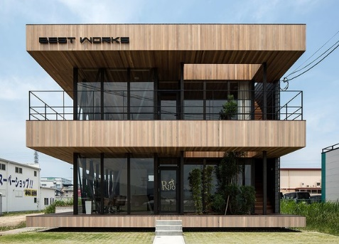 | A12 |  | ü |  |  | ü |  |  | ü |  | ü |  |  | 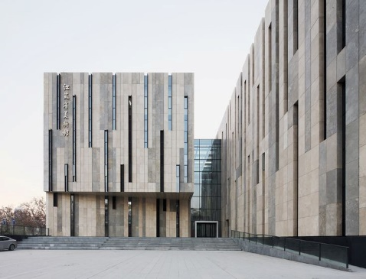 | B12 |  |  |  |  |  |  | ü |  | ü
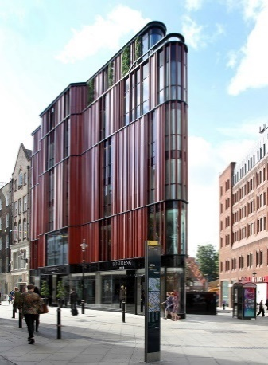 | A13 |  |  |  |  |  |  | ü |  | ü |  |  |  | 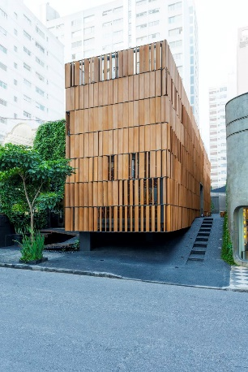 | B13 | ü |  |  |  |  |  |  |  |  | ü
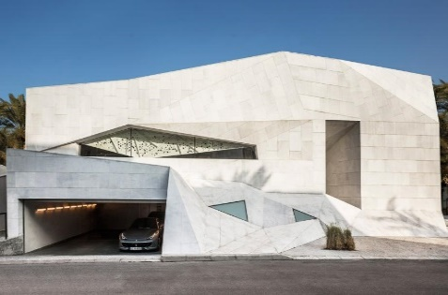 | A14 |  |  | ü |  |  |  |  |  |  |  |  |  | 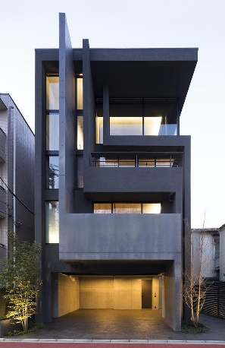 | B14 |  |  |  | ü |  |  |  |  | ü |  | ü
 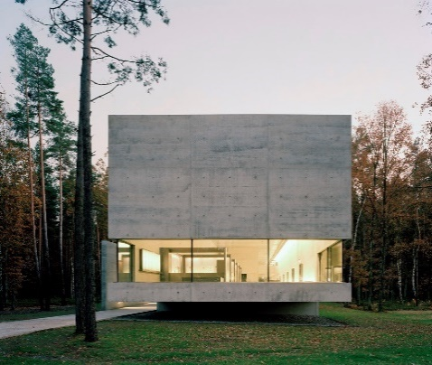 | A15 | ü |  |  |  |  |  |  |  |  | ü |  |  | 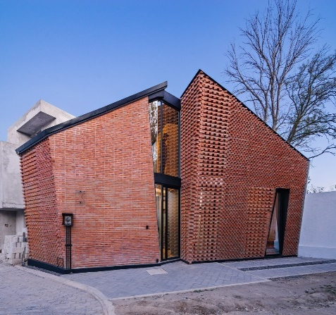 | B15 |  | ü |  |  |  |  |  |  |  | ü
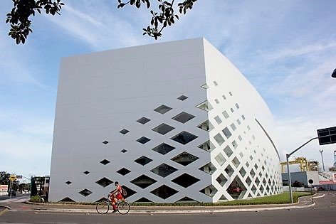 | A16 |  |  |  |  |  |  |  |  |  | ü |  |  | 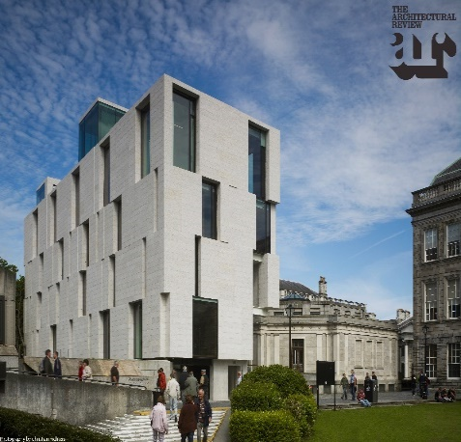 | B16 |  |  |  |  |  |  | ü |  |  |  | ü
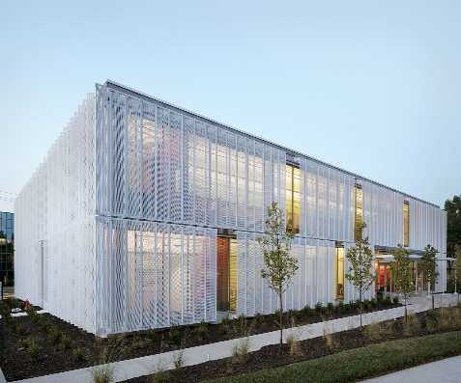 | A17 |  | ü |  |  |  |  |  |  |  | ü |  |  | 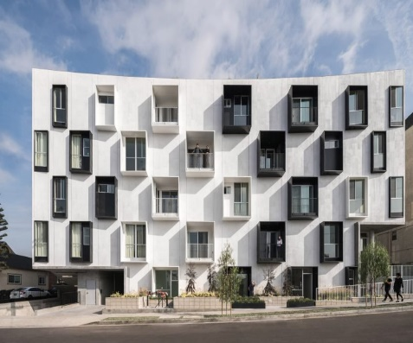 | B17 |  | ü |  | ü |  | ü |  |  |  |  | ü

